Sheet1
BẢNG KÊ BÁN HÀNG
LOẠI HÀNG | SỐ LƯỢNG | ĐƠN GIÁ | NGÀY NHẬP | LƯƠNG CƠ BẢN
DATA-350 | 10 | 12000 | 2011-03-03 | 200
DVD-420 | 10 | 9000 | 2011-03-09 | 300
VCD-200 | 11 | 16000 | 2011-03-19 | 350
DATA-690 | 12 | 14000 | 2011-03-29 | 400
CD-190 | 14 | 19000 | 2011-04-09 | 500
DVD-210 | 15 | 8000 | 2011-04-11 | 350
CD-120 | 17 | 5000 | 2011-05-02 | 600
DATA-320 | 18 | 13000 | 2011-05-14 | 450
DVD-400 | 19 | 20000 | 2011-05-20 | 550

1) Tô màu cho vùng từ (A3:E11) nếu có giá trị trong khoảng từ 300 đến 400 có chữ xanh , in đậm nền màu vàng
2) Tô màu cho các dòng có LOẠI HÀNG là CD và có lương cơ bản từ 500 trở lên

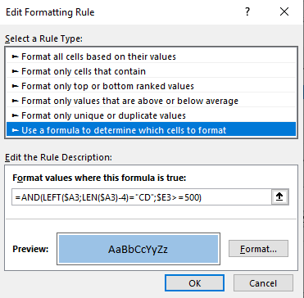
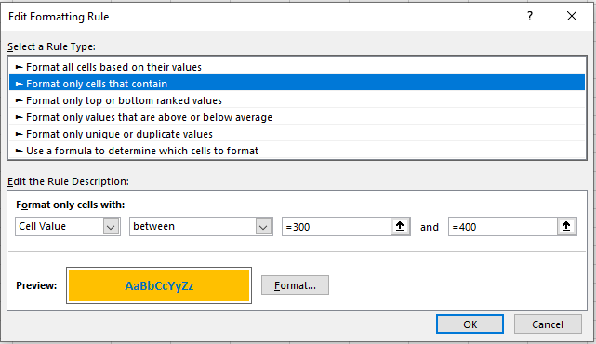
 | 1 |  |  |  | 2

